B型电机综合测试

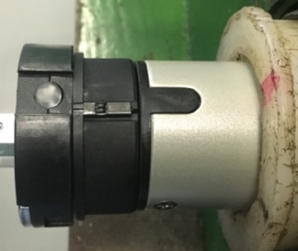

1.电机装入综合测试台
2.用手来回转动，使电机减速端卡进测试台方形槽中
3.电机卡入后，内齿套卡扣与测试台皇冠治具红色记号对齐，插入电机
1.减速端装入测试台，行程端按钮朝上（电源线朝下）
4.完整插入效果
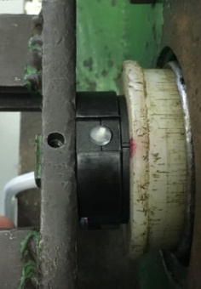
2.装测试扣板
方轴插入测试扣板，测试扣板贴平前盖板
3.接电源线
将电源线棕、蓝、黑线（120V为黑、白、红线）接入到琴键夹中，接地线和白线（120V为灰线）不接
棕（黑）
蓝（白）
黑（红）
★电机电源线含接插件，接到综合测试台上的航空插头进行测试
DOOYA 作业指导书JS-9-1.12 C/02
适用类型：B型电机 | 制程站别：综合测试 | 人数：1 | 标准工时： | 日期：2018/12/11
作业步骤：

4.按启动开关
按下开关测试台启动
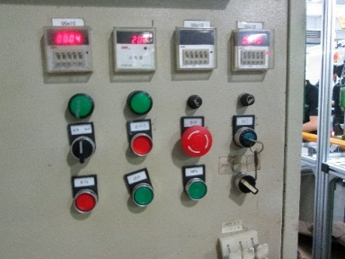
5.按下正转开关
按下正转开关，电机运行带动砝码上升，若电机不转，长按行程头按钮
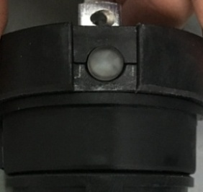
6.设置上行程
长按行程头上的按钮（不松开），电机带动砝码上行，通过计数开关以后松开，电机停止运转，上行程点设置完毕
计数开关
★先确认产品电压频率并调整好，再进行测试
★110V/120V 20N/32r电机砝码减重20%测试
7.按下反转开关
按下反转开关，电机运行带动砝码下降，若电机不转，长按行程头按钮

8.设置下行程
长按行程头上的按钮（不松开），电机下行，到距离地面10cm左右时松开按钮，电机停止运转，下行程点设置完毕

9.确认行程点
按正转开关，电机上行运行至上行程点停止，按下反转开关，电机下行至下行程点停止，确认行程点设置成功
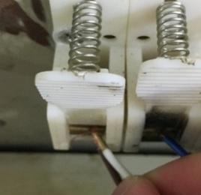
10.测试上行提升力
按正转开关，电机上行，用白线（120V为灰线）碰棕线后松开，电机停止，再用白（灰）线碰棕线，电机继续运行，此动作重复三次，每次电机运行距离不小于10cm，测试电机上行提升力OK
★上行过程中不能有电机拉不动的情况
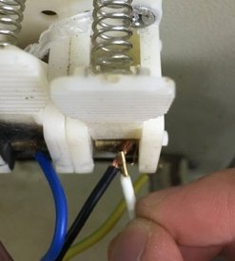
11.测试下行刹车
★不能刹车打滑
按反转开关，电机下行，用白线（120V为灰线）碰黑线后松开，电机停止，再用白（灰）线碰黑线，电机继续运行，此动作重复三次，每次电机运行距离不小于10cm，测试电机下行刹车OK

12.取出电机
电机运行到下行程点后白（灰）线碰触黑线不放开，砝码落地后放开白线，按启动开关，电机停止，取下电源线及扣板

